Sitemap_Funnel_1
Event Name : house_view
Property : 총 3개 house_name house_address house_price
Value : 아래는 예시 입니다 초록빛 감나무와 찬란한 별빛이 함께하는 제주 독채스테이 (텍스트) 대한민국 제주특별자치도 서귀포시 표선면 (텍스트) 128,700 (정수)
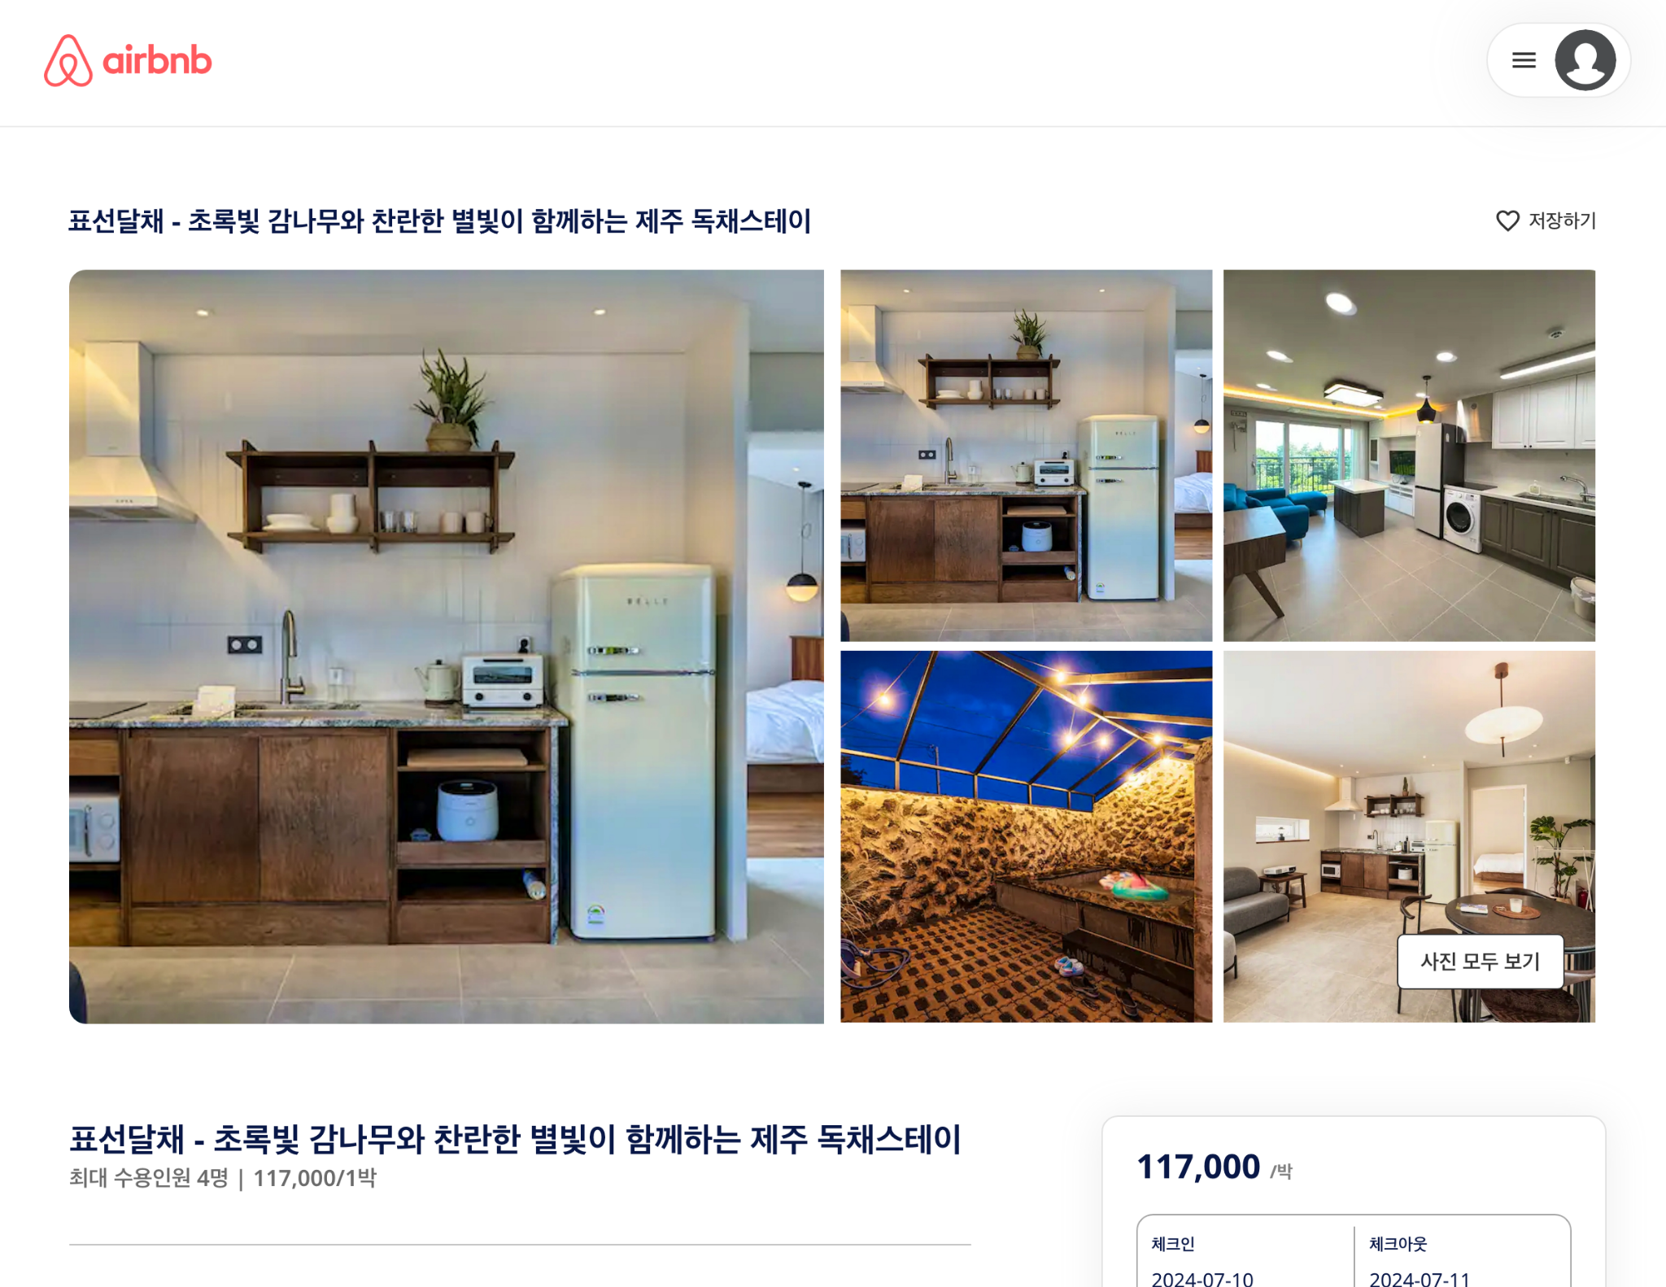

<script> window.dataLayer = window.dataLayer || []; window.dataLayer.push({ 'event': 'house_view', 'house_name' : '초록빛 감나무와 찬란한 별빛이 함께하는 제주 독채스테이', 'house_address':'대한민국 제주특별자치도 서귀포시 표선면', 'house_price':128700 }); </script> -----발행(호출) 조건----- 숙소 페이지 조회시, datalayer event 발행(호출) | 삽입 코드 | 삽입 코드 | 삽입 코드

